ANDRES ORENGA
Inserte aquí el logotipo
D.ANDRES ORENGA RODRIGUEZ
C/ Jose Antonio Rodriguez, nº 16B
C.P. 12,600 - Vall Dúixo
73381679 H

 |  |  |  |  |  |  | Nº Factura: | 20240006

FACTURA

Nombre cliente | SMASV GESTION INMOBILIARIA S.L. |  |  |  |  |  | Fecha | 1-Jan-25
Dirección | C/JUAN CARLOS I 2 LOCALH |  |  |  |  |  | Comercial
Ciudad | EL CASAR | Provincia | GUADALAJARA | CP | 19170
Teléfono | 949364370 |  | CIF: | B42804138

Unidades | Descripción |  |  |  |  |  | Precio | TOTAL (€)
 | ALQUILER LOCAL DE LA AVENIDA ESPAÑA, Nº 6
 | CORRESPONDIENTE AL MES EN CURSO |  |  |  |  |  |  | 400.00 €

 |  |  |  |  |  |  |  | 0.00 €
 |  |  |  |  |  |  |  | 0.00 €

 |  |  |  |  |  |  |  | 0.00 €
 |  |  |  |  |  |  |  | 0.00 €
 |  |  |  |  |  |  |  | 0.00 €
 |  |  |  |  |  |  |  | 0.00 €
 |  |  |  |  |  |  | Subtotal

Forma de pago
 |  |  |  |  |  | 19 % | IRPF | 76.00 €
 |  | FALSE |  |  |  | 21 % | IVA | 84.00 €
 |  |  |  |  |  |  | TOTAL | 408.00 €
 | Transferencia bancaria
 | Con cheque/talón
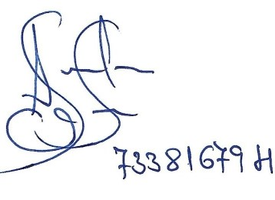
 | Cargo en Cuenta
 | Titular
 | Nº C/C
 | Autorizo el Cargo

 |  |  |  |  | Firma del arrendador
 |  |  |  |  | La posesión de esta factura no implica su pago

Gracias por confiar en nosotros

